Gráfico 1.8.2-11
CES. Informe de Situación Económica y Social de Castilla y León en 2022

Gráfico 1.8.2-11
Clasificación funcional del gasto de los Ayuntamientos, agrupados en provincias, 2022
(porcentaje)
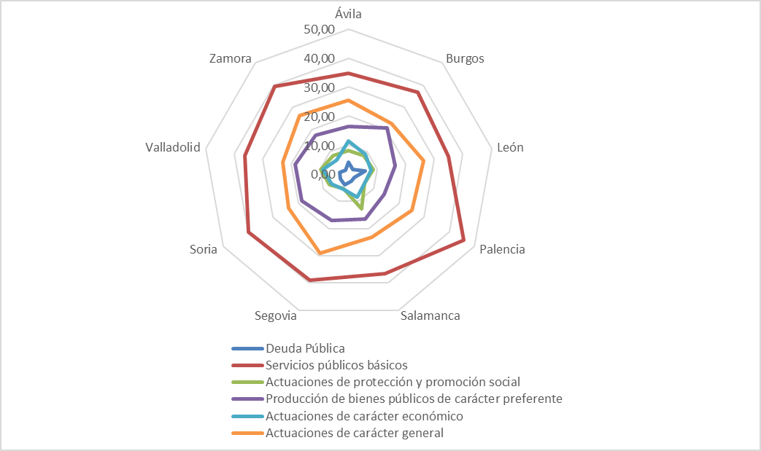

Nota: | Cada gradación en el eje corresponde con un salto del 10%.
 | En cuanto a la descripción de las cuatro políticas de gasto básicas, nos remitimos a la nota del cuadro 1.8.2-13.
Fuente: | Elaboración propia a partir de datos del Ministerio de Hacienda y Función Pública.

Hoja1
 | Deuda Pública | Servicios públicos básicos | Actuaciones de protección y promoción social | Producción de bienes públicos de carácter preferente | Actuaciones de carácter económico | Actuaciones de carácter general | Total Gastos
 | 2022 | 2022 | 2022 | 2022 | 2022 | 2022 | 2022

Ávila | 7.49 | 64.70 | 15.06 | 30.43 | 21.37 | 47.60 | 186.66
Burgos | 9.59 | 169.91 | 37.91 | 95.66 | 41.53 | 105.28 | 459.89
León | 25.73 | 152.19 | 37.78 | 71.34 | 34.41 | 114.85 | 436.29
Palencia | 4.92 | 102.76 | 14.17 | 31.54 | 14.14 | 56.56 | 224.09
Salamanca | 9.26 | 136.58 | 47.91 | 61.66 | 31.25 | 87.11 | 373.78
Segovia | 7.67 | 76.41 | 10.52 | 33.31 | 10.70 | 56.68 | 195.28
Soria | 4.91 | 58.62 | 11.19 | 27.21 | 9.88 | 34.81 | 146.62
Valladolid | 17.62 | 202.81 | 53.98 | 105.02 | 51.10 | 129.40 | 559.92
Zamora | 3.28 | 71.39 | 15.14 | 31.83 | 11.44 | 47.67 | 180.75
Total Ayuntamientos | 0.00 | 0.00 | 0.00 | 0.00 | 0.00 | 0.00 | 0.00
% s/gasto total | 90.5 | 1,035.4 | 243.7 | 488.0 | 225.8 | 680.0 | 2,763.3

 | Deuda Pública | Servicios públicos básicos | Actuaciones de protección y promoción social | Producción de bienes públicos de carácter preferente | Actuaciones de carácter económico | Actuaciones de carácter general
Ávila | 4.01 | 34.67 | 8.07 | 16.30 | 11.45 | 25.50 | 100.00
Burgos | 2.09 | 36.95 | 8.24 | 20.80 | 9.03 | 22.89 | 100.00
León | 5.90 | 34.88 | 8.66 | 16.35 | 7.89 | 26.32 | 100.00
Palencia | 2.20 | 45.86 | 6.32 | 14.07 | 6.31 | 25.24 | 100.00
Salamanca | 2.48 | 36.54 | 12.82 | 16.50 | 8.36 | 23.30 | 100.00
Segovia | 3.93 | 39.13 | 5.39 | 17.05 | 5.48 | 29.03 | 100.00
Soria | 3.35 | 39.98 | 7.63 | 18.56 | 6.74 | 23.74 | 100.00
Valladolid | 3.15 | 36.22 | 9.64 | 18.76 | 9.13 | 23.11 | 100.00
Zamora | 1.81 | 39.50 | 8.38 | 17.61 | 6.33 | 26.37 | 100.00

 | Denominación | Deuda Pública | Servicios públicos básicos | Actuaciones de protección y promoción social | Producción de bienes públicos de carácter preferente | Actuaciones de carácter económico | Actuaciones de carácter general | Total
 | Avila | 7,489 | 64,704 | 15,061 | 30,428 | 21,372 | 47,600 | 186,655 | 7.49 | 64.70 | 15.06 | 30.43 | 21.37 | 47.60 | 186.66
 | Burgos | 9,592 | 169,906 | 37,911 | 95,662 | 41,534 | 105,281 | 459,887 | 9.59 | 169.91 | 37.91 | 95.66 | 41.53 | 105.28 | 459.89
 | León | 25,733 | 152,192 | 37,777 | 71,337 | 34,405 | 114,847 | 436,291 | 25.73 | 152.19 | 37.78 | 71.34 | 34.41 | 114.85 | 436.29
 | Palencia | 4,922 | 102,761 | 14,165 | 31,539 | 14,137 | 56,564 | 224,087 | 4.92 | 102.76 | 14.17 | 31.54 | 14.14 | 56.56 | 224.09
 | Salamanca | 9,264 | 136,584 | 47,906 | 61,661 | 31,254 | 87,106 | 373,775 | 9.26 | 136.58 | 47.91 | 61.66 | 31.25 | 87.11 | 373.78
 | Segovia | 7,665 | 76,406 | 10,521 | 33,305 | 10,702 | 56,682 | 195,281 | 7.67 | 76.41 | 10.52 | 33.31 | 10.70 | 56.68 | 195.28
 | Soria | 4,911 | 58,620 | 11,189 | 27,211 | 9,876 | 34,815 | 146,622 | 4.91 | 58.62 | 11.19 | 27.21 | 9.88 | 34.81 | 146.62
 | Valladolid | 17,620 | 202,806 | 53,982 | 105,017 | 51,102 | 129,395 | 559,923 | 17.62 | 202.81 | 53.98 | 105.02 | 51.10 | 129.40 | 559.92
 | Zamora | 3,278 | 71,390 | 15,141 | 31,835 | 11,438 | 47,673 | 180,754 | 3.28 | 71.39 | 15.14 | 31.83 | 11.44 | 47.67 | 180.75
 |  |  |  |  |  |  |  |  | 0.00 | 0.00 | 0.00 | 0.00 | 0.00 | 0.00 | 0.00
 | TOTAL | 90,474 | 1,035,370 | 243,654 | 487,995 | 225,821 | 679,963 | 2,763,276 | 90.47 | 1035.37 | 243.65 | 487.99 | 225.82 | 679.96 | 2763.28

 | Denominación | Deuda Pública | Servicios públicos básicos | Actuaciones de protección y promoción social | Producción de bienes públicos de carácter preferente | Actuaciones de carácter económico | Actuaciones de carácter general | Total
 | Avila | 7.49 | 64.70 | 15.06 | 30.43 | 21.37 | 47.60 | 186.66
 | Burgos | 9.59 | 169.91 | 37.91 | 95.66 | 41.53 | 105.28 | 459.89
 | León | 25.73 | 152.19 | 37.78 | 71.34 | 34.41 | 114.85 | 436.29
 | Palencia | 4.92 | 102.76 | 14.17 | 31.54 | 14.14 | 56.56 | 224.09
 | Salamanca | 9.26 | 136.58 | 47.91 | 61.66 | 31.25 | 87.11 | 373.78
 | Segovia | 7.67 | 76.41 | 10.52 | 33.31 | 10.70 | 56.68 | 195.28
 | Soria | 4.91 | 58.62 | 11.19 | 27.21 | 9.88 | 34.81 | 146.62
 | Valladolid | 17.62 | 202.81 | 53.98 | 105.02 | 51.10 | 129.40 | 559.92
 | Zamora | 3.28 | 71.39 | 15.14 | 31.83 | 11.44 | 47.67 | 180.75
 | TOTAL | 90.47 | 1035.37 | 243.65 | 487.99 | 225.82 | 679.96 | 2763.28

 | Denominación | Deuda Pública | Servicios públicos básicos | Actuaciones de protección y promoción social | Producción de bienes públicos de carácter preferente | Actuaciones de carácter económico | Actuaciones de carácter general | Total
 | Avila | 4.01 | 34.67 | 8.07 | 16.30 | 11.45 | 25.50 | 100.00
 | Burgos | 2.09 | 36.95 | 8.24 | 20.80 | 9.03 | 22.89 | 100.00
 | León | 5.90 | 34.88 | 8.66 | 16.35 | 7.89 | 26.32 | 100.00
 | Palencia | 2.20 | 45.86 | 6.32 | 14.07 | 6.31 | 25.24 | 100.00
 | Salamanca | 2.48 | 36.54 | 12.82 | 16.50 | 8.36 | 23.30 | 100.00
 | Segovia | 3.93 | 39.13 | 5.39 | 17.05 | 5.48 | 29.03 | 100.00
 | Soria | 3.35 | 39.98 | 7.63 | 18.56 | 6.74 | 23.74 | 100.00
 | Valladolid | 3.15 | 36.22 | 9.64 | 18.76 | 9.13 | 23.11 | 100.00
 | Zamora | 1.81 | 39.50 | 8.38 | 17.61 | 6.33 | 26.37 | 100.00
 | TOTAL | 3.27 | 37.47 | 8.82 | 17.66 | 8.17 | 24.61 | 100.00

 |  |  |  |  | 2.05 |  | =

